Karte
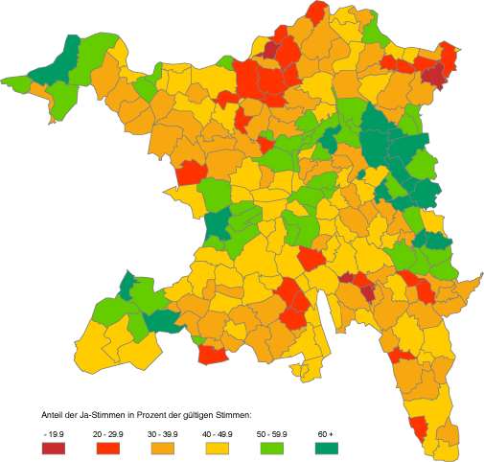
Einführung des Frauenstimmrechts: Eidgenössische Abstimmung vm 7. Februar 1971

 | Aargau: |  | Schweiz:

 | Gültige Stimmen: | 109,855 | Gültige Stimmen: | 1,654,708
 | Eingelegte Stimmen: | 80,102 | Eingelegte Stimmen: | 955,321
 | Stimmbeteiligung: | 72.9% | Stimmbeteiligung: | 57.7%

 | Ja-Stimmen: absolut | 39,469 | Ja-Stimmen: absolut | 621,109
 | Ja-Stimmen: in Prozent | 50.2% | Ja-Stimmen: in Prozent | 65.7%

 | Nein-Stimmen: absolut | 39,229 | Nein-Stimmen: absolut | 323,882
 | Nein-Stimmen: in Prozent | 49.8% | Nein-Stimmen: in Prozent | 34.3%

